エントリー用紙
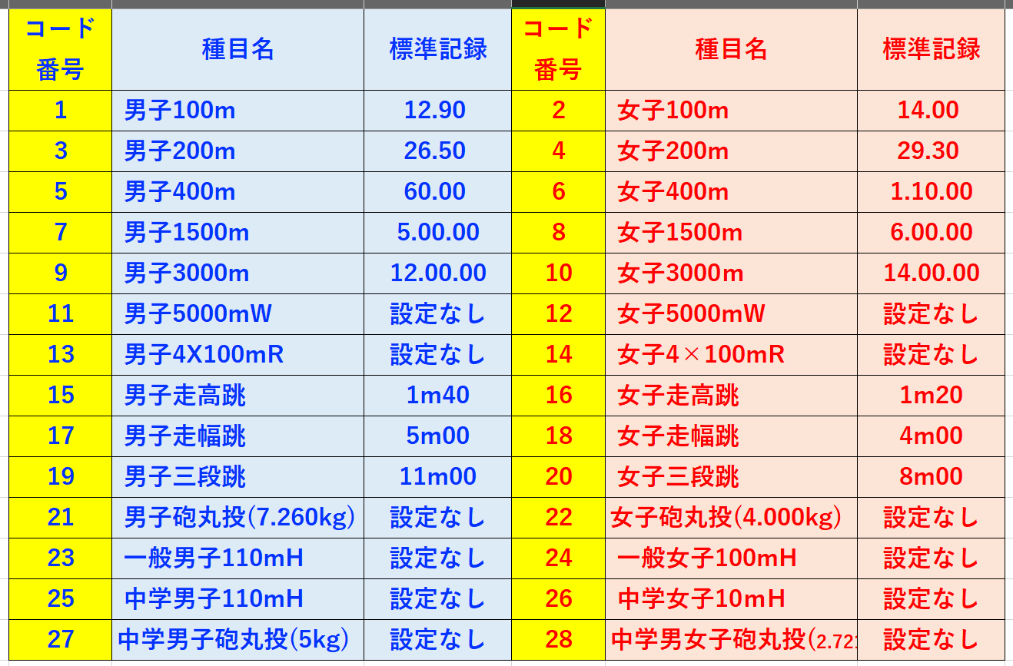
エントリー用紙 |  | チーム名 （正式名） |  |  | チーム責任者 氏 名 |  |  | 連絡先電話番号
１．競技コード＆標準記録一覧
 |  |  |  |  |  |  | エントリー料 | 振込（予定）日 ※隣の赤いセルに記入 例）9.15(土）
 |  |  |  |  |  |  |  | エントリー数 ※数を入力してください | 料金 | エントリー料金合計
 |  |  |  |  |  |  | 中学・高校生 |  | ¥0 | ¥0
 |  |  |  |  |  |  | 一般 |  | ¥0
 |  |  |  |  |  |  | リレー |  | ¥0
 |  |  |  |  |  |  | 個人１種目：中学・高校生500円 一般700円 リレー１チーム：800円
 |  |  |  |  |  |  | 【市外の方用】
 |  |  |  |  |  |  | 中学・高校生 |  | ¥0 | ¥0
 |  |  |  |  |  |  | 一般 |  | ¥0
 |  |  |  |  |  |  | リレー |  | ¥0
 |  |  |  |  |  |  | 個人１種目：中学・高校生700円 一般:1,000円 リレー１チーム：1,000円

２．エントリー表 |  | ※個人で４種目以上出場する場合は次の行にご記入ください。 |  |  |  |  |  | ※ベスト記録は出来るだけ公認記録でお願いします。トラック競技に関しては同記録くらいの選手と組分けします。
 | 所属（チーム名） プログラム記載上 ７文字以内の略称を お願いします。 | ナンバー | 競技者名 苗字と名前の間は全画 空けてください。 それ以外は空けないで ください。 | 競技者カナ 半角カナで記入すること 「Ｆ８」で変換すると 半角ｶﾅになります。 苗字と名前の間は半画 空けてください。 それ以外は空けないで ください。 | 性 別コード 男：１ 女：２ を記入 | 学 年 学年を1〜6の数字で記入 一般の方は年齢を記入 | 個人所属陸協都道府県 | 参加競技① 右隣のセルに競技コードを入力すると 該当競技名が出るので 入力した競技コードが 間違っていないかどうか 確認してください。 | 参加競技① 種目コード 上記競技コード一覧を 参考に数字を記入 間違えのないよう にお願いします。 | 参加競技① ベスト記録 例）100m 14.55 1500m 4.35.50 走幅跳 3m55 | 参加競技② 右隣のセルに競技コードを入力すると 該当競技名が出るので 入力した競技コードが 間違っていないかどうか 確認してください。 | 参加競技② 種目コード 上記競技コード一覧を 参考に数字を記入 間違えのないよう にお願いします。 | 参加競技② ベスト記録 例）100m 14.55 1500m 4.35.50 走幅跳 3m55 | 参加競技③ 右隣のセルに競技コードを入力すると 該当競技名が出るので 入力した競技コードが 間違っていないかどうか 確認してください。 | 参加競技③ 種目コード 上記競技コード一覧を 参考に数字を記入 間違えのないよう にお願いします。 | 参加競技③ ベスト記録 例）100m 14.55 1500m 4.35.50 走幅跳 3m55 | リレー種目 右隣のセルに競技コードを入力すると 該当競技名が出るので 入力した競技コードが 間違っていないかどうか 確認してください。 | リレー種目コード 上記競技コード一覧を 参考に数字を記入 間違えのないよう にお願いします。 | リレーチーム 複数出場する場合は チームの構成が 分かるよう A・B・C…を記入 してください。 | リレー ベスト記録 例） 58.44 1.05.66
記入例 | 福山陸上 | 258 | 福山 太郎 | ﾌｸﾔﾏ ﾀﾛｳ | 1 | 1 | 広島 | 男子100m | 1 | 11.98 | 男子走幅跳 | 17 | 5m72 |  |  |  | 男子4X100mR | 13 | A | 46.34
 | 福山陸上 | 7224 | 福山 花子 | ﾌｸﾔﾏ ﾊﾅｺ | 2 | 3 | 岡山 | 女子1500ｍ | 8 | 5.32.68 | ※ベスト記録は時間競技はドット（.） 距離競技はメートル（ｍ）で記載 |  |  | 女子400ｍ | 6 | 1.01.21 | リレーは60秒を超えるタイムは分で表すこと 例）1.01.20
1
2
3
4
5
6
7
8
9
10
11
12
13
14
15
16
17
18
19
20
21
22
23
24
25
26
27
28
29
30
31
32
33
34
35
36
37
38
39
40
41
42
43
44
45
46
47
48
49
50
 | ※これ以上、出場者がいる場合は下に追加してください。

 |  |  |  |  |  |  |  |  | エントリー料 |  | ※各項目のエントリー数を入力したら自動計算されます。
 |  |  |  |  |  |  |  |  |  | エントリー数 | 料 金 | リレー エントリー数 | 料 金 | エ ン ト リー 振込料合計 | ¥0
 |  |  |  |  |  |  |  |  | 小・中学生 |  | ¥0 |  | 0.00
 |  |  |  |  |  |  |  |  | 高校生 |  | ¥0 |  | 0.00
 |  |  |  |  |  |  |  |  | 一 般 |  | ¥0 |  | 0.00
 |  |  |  |  |  |  |  |  | 個人種目１種目 小・中学生300円、高校生400円、一般500円 リレー種目１チーム 小中学生400円、高校・一般500円

